Schématisation
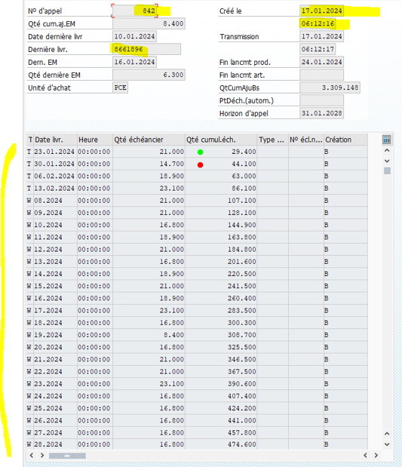
EKEH

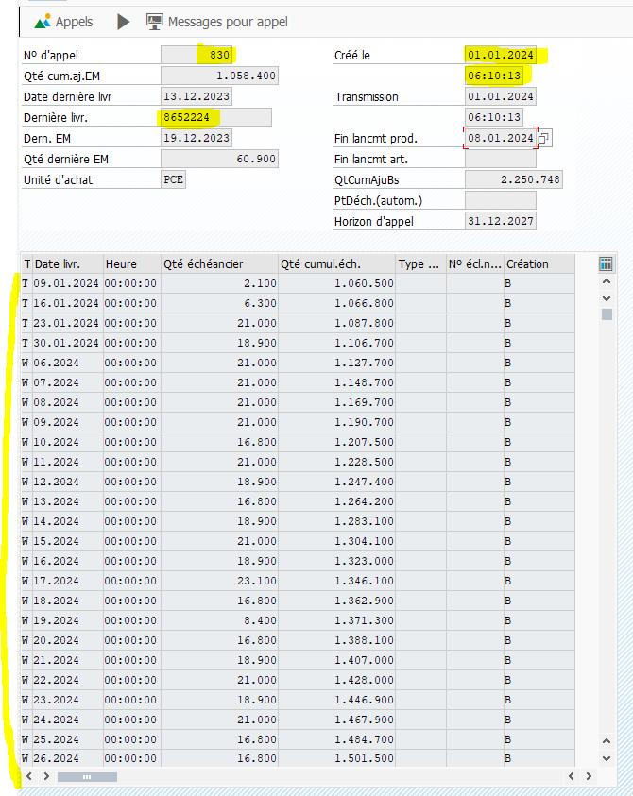

EKKO
EKPO
EKBE
EKEK

Contrat n°5500040367

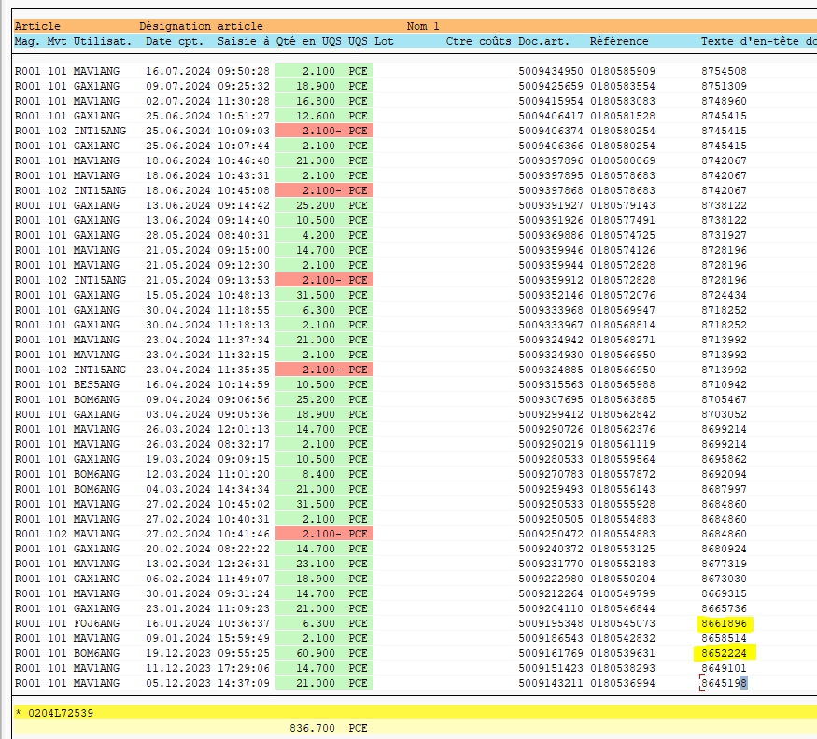

Poste 10: Article 0204L72539

